상품제안서
베이직 슬림핏 10000mAh 보조배터리 | 상품코드: F17169

 |  |  |  |  |  |  | 02-412-0044 | www.easy1.co.kr
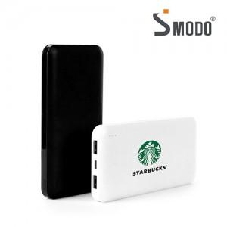

【상세/제작정보】

【인쇄/포장옵션】 | 실크, 레이저, 풀칼라 / 포장지포장

【공급단가】 | 수량 | 100~ | 300~ | 500~ | 1,000~ | 3,000~
*VAT별도 | 단가 | 12,880원 | 12,400원 | 11,930원 | 11,450원 | 11,160원

【상품 URL】 | https://dev.easy1.co.kr:443/src/goods_detail.php?gdno=17169

